待办事项管理表
每周待办事项计划管理表
2022年 |  | 4月 |  | 2022-04-13 |  |  |  |  |  | Date_start: | 2022-04-04
一 | 二 | 三 | 四 | 五 | 六 | 日 |  |  |  | Date_end: | 2022-04-10
2022-03-28 | 2022-03-29 | 2022-03-30 | 2022-03-31 | 2022-04-01 | 2022-04-02 | 2022-04-03
2022-04-04 | 2022-04-05 | 2022-04-06 | 2022-04-07 | 2022-04-08 | 2022-04-09 | 2022-04-10 | 日期 | 重点待办事项 | 状态 | 常规待办事项 | 状态
2022-04-11 | 2022-04-12 | 2022-04-13 | 2022-04-14 | 2022-04-15 | 2022-04-16 | 2022-04-17 | 04月04日 星期一 | 重点事项_1 | ☑ | 常规事项_1 | ☑
2022-04-18 | 2022-04-19 | 2022-04-20 | 2022-04-21 | 2022-04-22 | 2022-04-23 | 2022-04-24 |  | 重点事项_2 | ☑ | 常规事项_2 | ☑
2022-04-25 | 2022-04-26 | 2022-04-27 | 2022-04-28 | 2022-04-29 | 2022-04-30 | 2022-05-01 |  | 重点事项_3 | ☑ | 常规事项_3 | □
2022-05-02 | 2022-05-03 | 2022-05-04 | 2022-05-05 | 2022-05-06 | 2022-05-07 | 2022-05-08 | 04月05日 星期二 | 重点事项_1 | □ | 常规事项_1 | □
 |  |  |  |  |  |  |  | 重点事项_2 | □ | 常规事项_2 | □
当日工作安排 |  |  |  |  |  |  |  | 重点事项_3 | □ | 常规事项_3 | □
时间 |  | 计划事项 |  |  |  | 状态 | 04月06日 星期三 | 重点事项_1 | □ | 常规事项_1 | □
9:00:00 |  | 计划事项_1 |  |  |  |  |  | 重点事项_2 | □ | 常规事项_2 | □
10:00:00 |  | 计划事项_2 |  |  |  |  |  | 重点事项_3 | □ | 常规事项_3 | □
11:00:00 |  | 计划事项_3 |  |  |  |  | 04月07日 星期四 | 重点事项_1 | □ | 常规事项_1 | □
12:00:00 |  | 计划事项_4 |  |  |  |  |  | 重点事项_2 | □ | 常规事项_2 | □
13:00:00 |  | 计划事项_5 |  |  |  |  |  |  | □ | 常规事项_3 | □
14:00:00 |  | 计划事项_6 |  |  |  |  | 04月08日 星期五 |  | □ | 常规事项_1 | □
15:00:00 |  | 计划事项_7 |  |  |  |  |  |  | □ |  | □
16:00:00 |  |  |  |  |  |  |  |  | □ |  | □
17:00:00 |  |  |  |  |  |  | 04月09日 星期六 |  | □ |  | □
18:00:00 |  |  |  |  |  |  |  |  | □ |  | □
 |  |  |  |  |  |  |  |  | □ |  | □
 |  |  |  |  |  |  | 04月10日 星期日 |  | □ |  | □
 |  |  |  |  |  |  |  |  | □ |  | □
 |  |  |  |  |  |  |  |  | □ |  | □

使用说明
稻壳儿表格模板使用说明
（本页为说明页，用户使用模板时可删除本页内容）

01
基础操作指南
中文｜字体名称
中文｜字体名称
02
字体说明
黑体

· 如何撤销工作表保护？
1、选中对应工作表。
2、点击：「审阅---撤销工作表」保护。

· 如何增加行数？
1、选中最后一行，鼠标放在选中区域右下角。
2、当鼠标箭头变成黑色十字形时，点击鼠标左键下拉即可。



· 表格使用说明
1、进入《待办事项管理表》表格中，填写对应计划周起始日期，下方表格自动更新周度日期；
2、填写每周待办计划事项及每日工作安排；在完成对应计划事项后，在后方状态栏勾选/下拉选择销项；
3、表格左上方日期自动更新，并自动标注当前日期；
【说明】
模板中使用的字体仅限于个人学习、研究或欣赏目的使用，如需商用请您自行向版权方购买、获取商用版权。

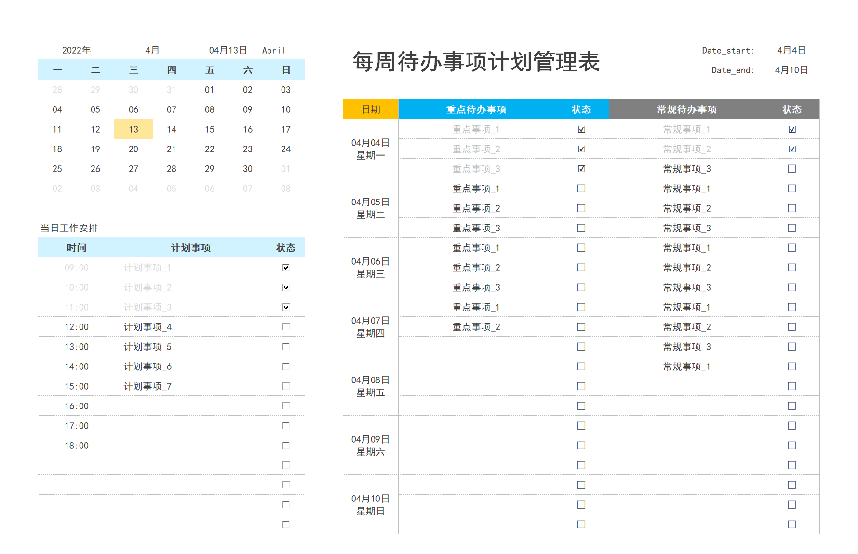
03
素材说明
无

